エビデンス
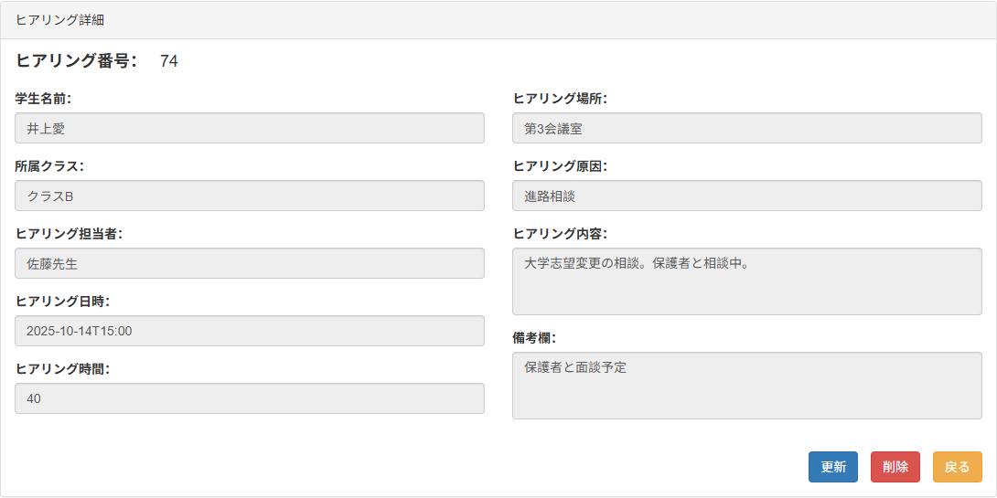
人事ヒアリング管理システム（更新画面） |  | ＜ 単体試験仕様書 ＞
 |  |  | 作成日 | 2025-11-05 | 作成者 | DENG WANLIN
 |  |  | 更新日 | 2025-11-28 | 更新者 | DENG WANLIN

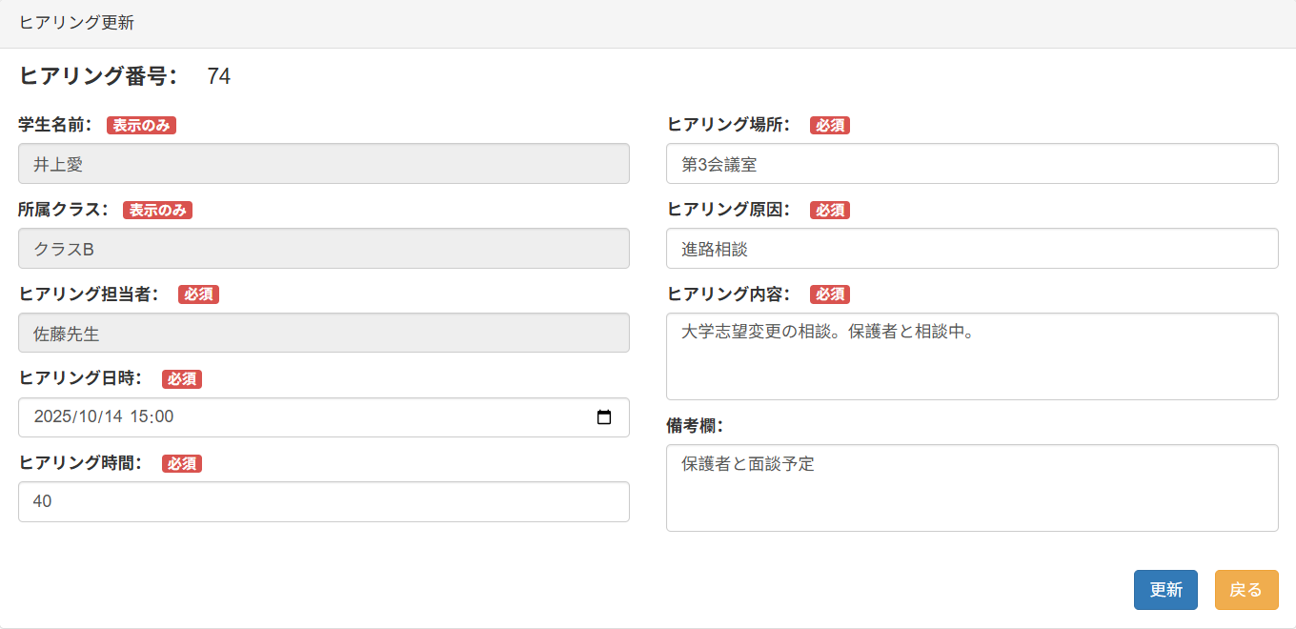
項番 | エビデンス詳細（画面キャプチャ貼り付け）
1-1-1 1-1-2 1-1-3 1-2-1 1-2-2 1-2-3 1-3-1 1-3-2 1-3-3 1-4-1 1-4-2 1-4-3 1-5-1 1-5-2 1-5-3 1-6-1 1-6-2 1-6-3 1-7-1 1-7-2 1-7-3 1-8-1 1-8-2 1-8-3 1-9-1 1-9-2 1-9-3

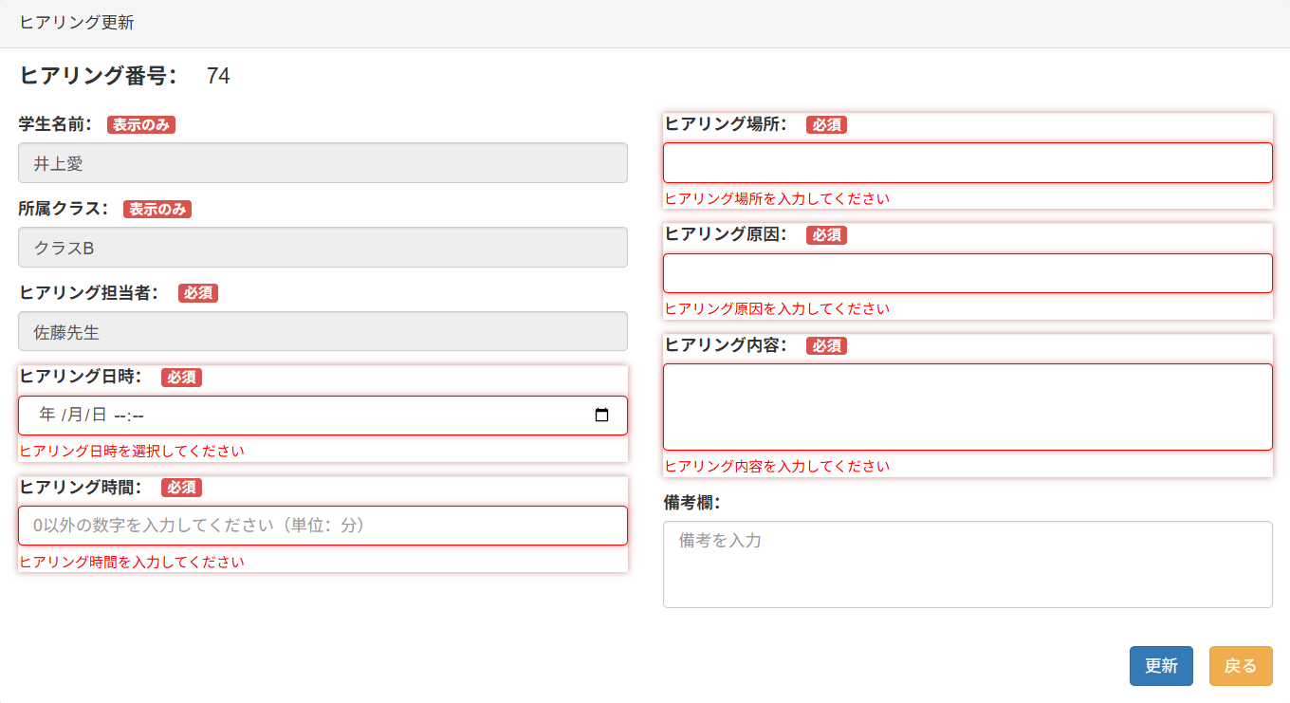
2-1-1 2-1-2 2-1-3 2-1-9 2-1-11 2-1-13 2-1-15

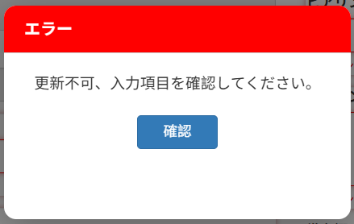

2-1-4

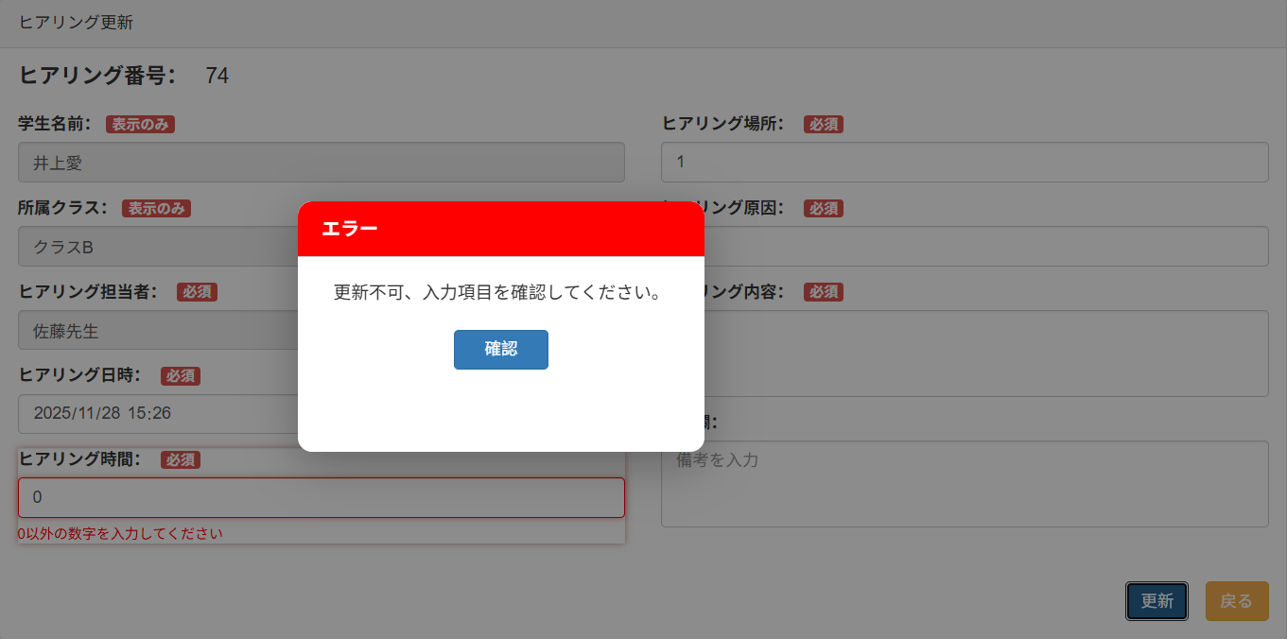

2-1-5

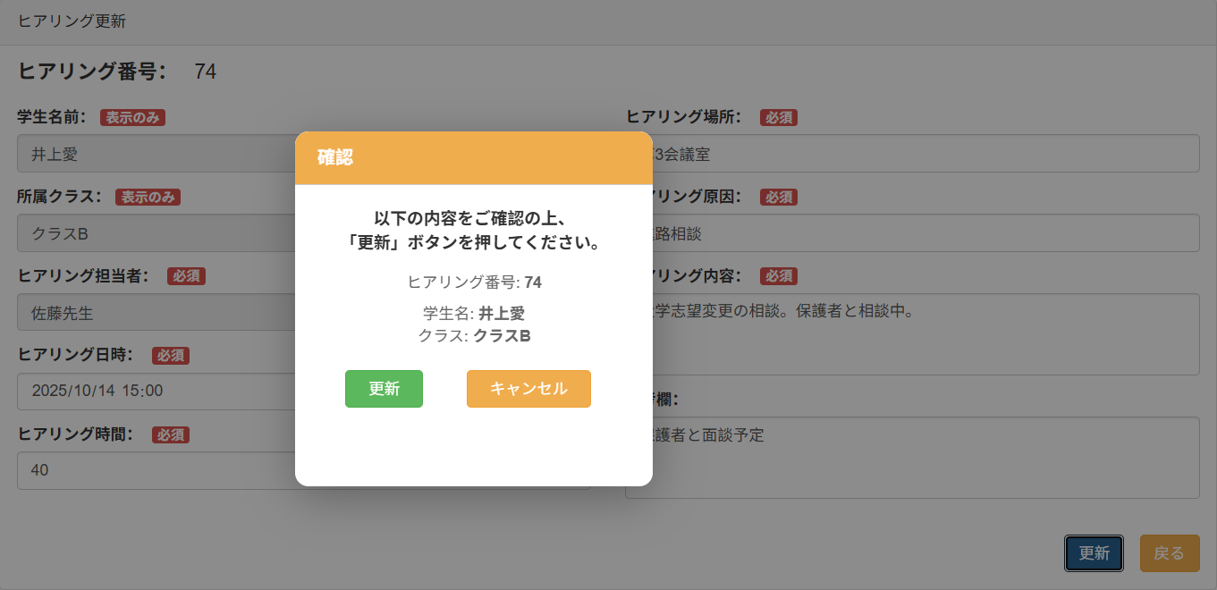

2-1-6

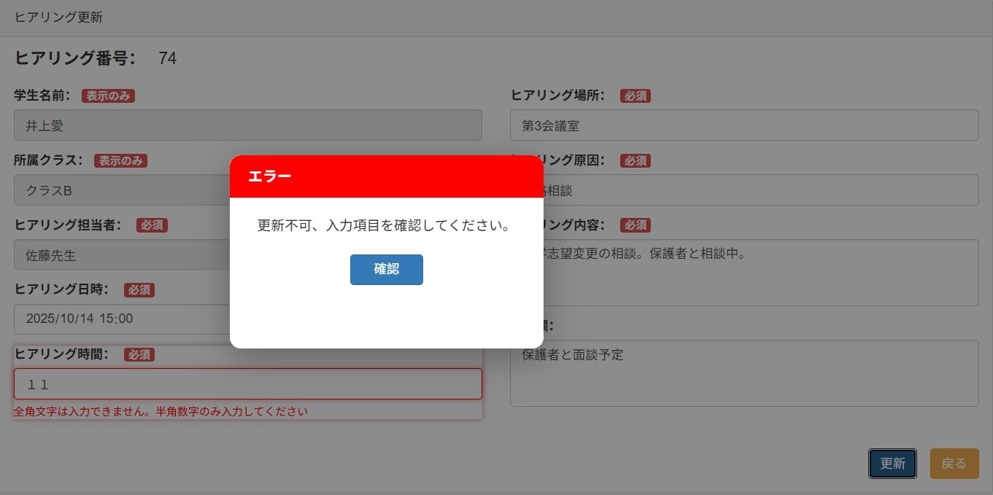

2-1-7



2-1-8



2-1-10

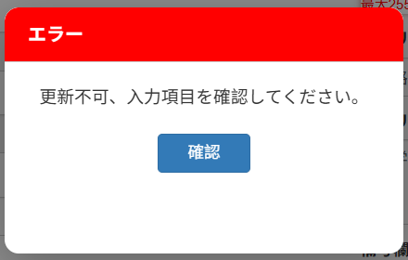

2-1-14

2-1-14

2-1-16

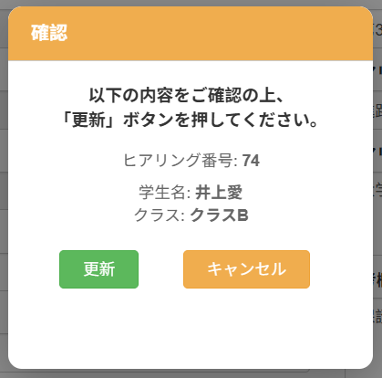

2-1-17 2-3-2

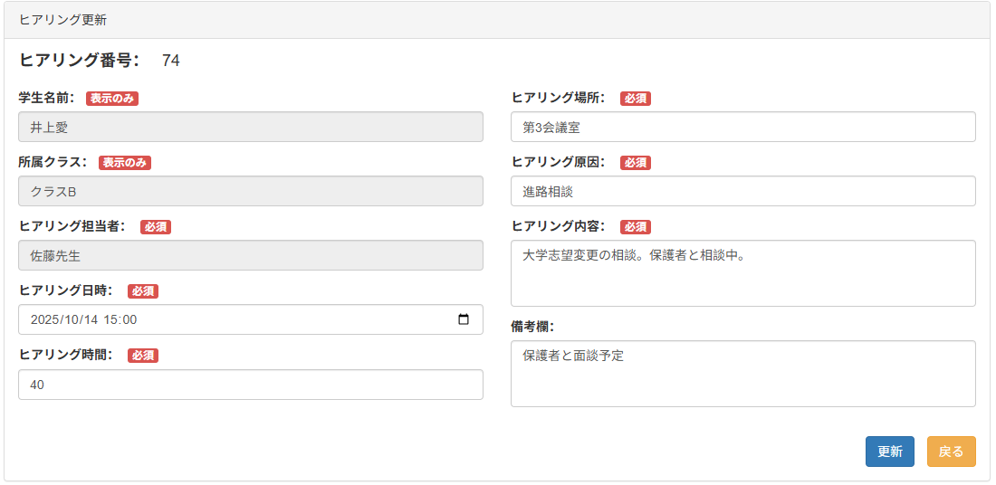

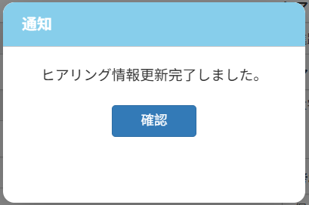

2-3-1 2-4-1

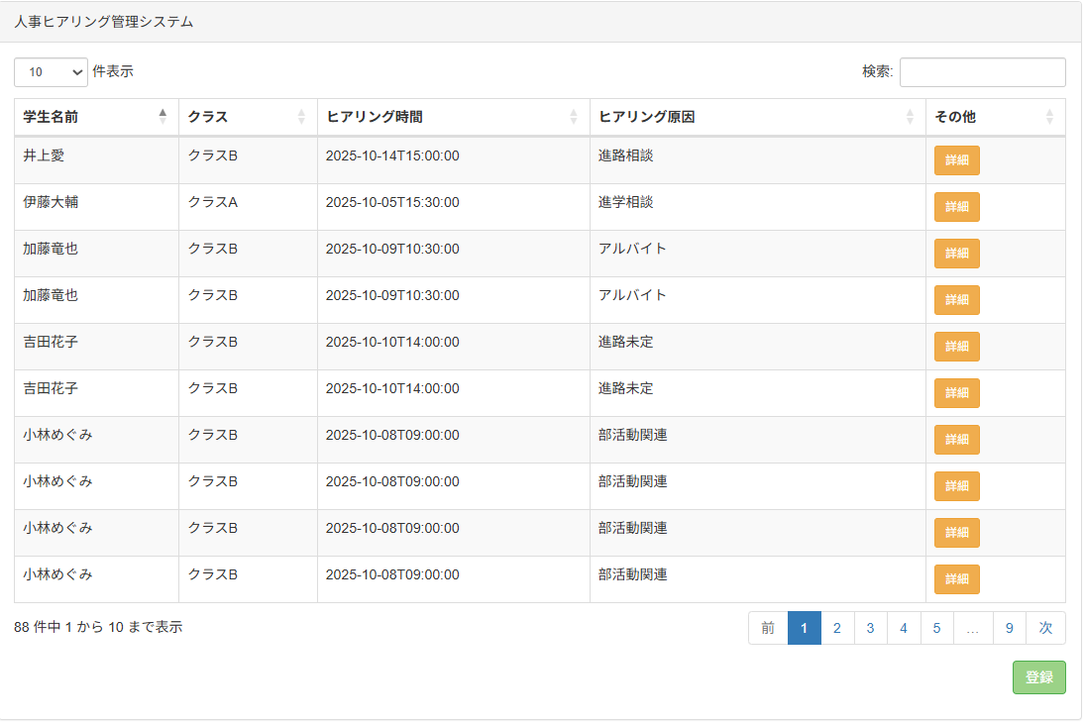

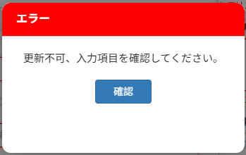
2-2-1

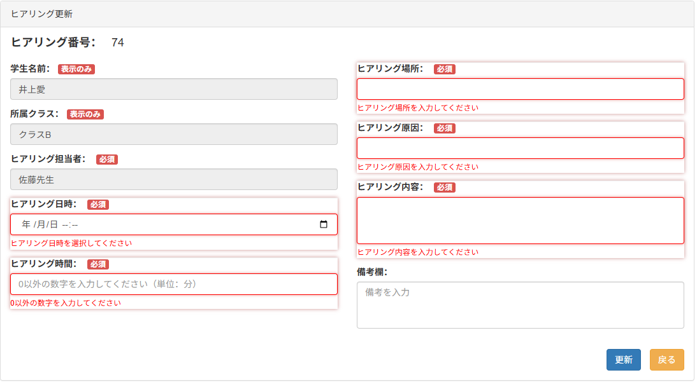

3

